BOM
BOM NO | PARÇA NUMARASI | GÖRSEL | İMALAT YÖNTEMİ | BİRİM ADET/BOY | TOPLAM ADET/BOY | STOK NO | PARÇA ADI VE AÇIKLAMASI | REV
1 | BKM-01K | 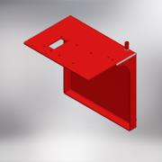 | KAYNAKLI İMALAT | 1 | 1 | BKM-01K | ANA SAC GÖVDE (BUYUK KOPYA MAKINASI) | 0
1.1 | BKO-S01 | 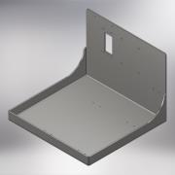 | SAC KESİM + KIVRIM | 1 | 1 | BKO-S01 | GÖVDE SACI | 0
1.2 | UZUN SOMUN (M8) | 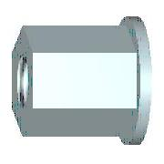 | STANDART | 4 | 4 |  | UZUN SOMUN (M8)
1.3 | DIN 2458 Pipe 21.3 x 2 - 50 | 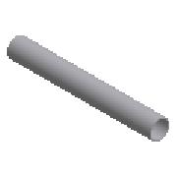 | STANDART | 50mm | 50mm | - | BORU (DIN 2458 Pipe 21.3 x 2)
2 | BKM-ST-01 | 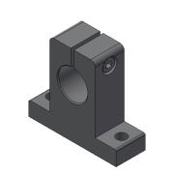 | STANDART | 4 | 4 | BKM-ST-01 | MIL UCU YATAGI (SK16) | 0
3 | BKM-T37 | 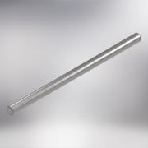 | TALAŞLI İMALAT | 2 | 2 | BKM-T37 | INDIKSIYONLU MIL (BUYUK KOPY MAKINASI) | 0
4 | BKM-ST02 | 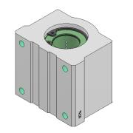 | STANDART | 4 | 4 | BKM-ST02 | YATAKLI LINEER RULMAN (SCE16-UU) | 0
5 | BKO-S02 | 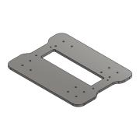 | SAC KESİM | 1 | 1 | BKO-S02 | ÜST ŞASE (BUYUK KOPYA MAKINASI) | 0
6 | BKM-T08 |  | TALAŞLI İMALAT | 1 | 1 | BKM-T08 | INDIKSIYONLU MİL (BUYUK KOPYA MAKİNASI) | 0
7 | BKM-ST03 | 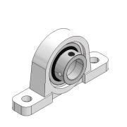 | STANDART | 2 | 2 | BKM-ST03 | RULMANLI YATAK (UP-002) | 0
8 | ISO 4762 - M6 x 16 |  | STANDART | 4 | 4 | IM0616 | IMBUS CİVATA (M6x16)
9 | ISO 4762 - M5 x 20 |  | STANDART | 17 | 17 | IM0520 | IMBUS CİVATA (M5x20)
10 | BKM-T01 | 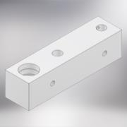 | TALAŞLI İMALAT | 1 | 1 | BKM-T01 | BÜYÜK GÖVDE PARÇASI (SOL) (BUYUK KOPYA MAKINASI) | 0
11 | BKO-S08 | 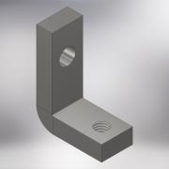 | SAC KESİM + KIVRIM | 1 | 1 | BKO-S08 | ALUMINYUM TAKOZ AYAGI | 0
12 | DIN 125 - A 10,5 |  | STANDART | 3 | 3 | YR10 | RONDELA (M10)
13 | ISO 4017 - M10 x 40 | 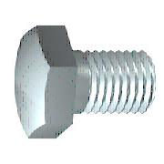 | STANDART | 1 | 1 | CV1040 | AKB CİVATA (M10x40)
14 | ISO 4032 - M10 | 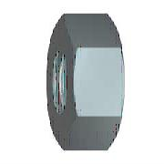 | STANDART | 1 | 1 | SM10 | SOMUN (M10)
15 | ISO 4017 - M10 x 30 |  | STANDART | 2 | 2 | CV1030 | AKB CİVATA (M10x30)
16 | BKM-T02 |  | TALAŞLI İMALAT | 1 | 1 | BKM-T02 | BÜYÜK GÖVDE PARÇASI (SAĞ) (BUYUK KOPYA MAKINASI) | 0
17 | BKM-T05 | 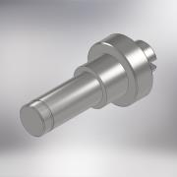 | TALAŞLI İMALAT | 1 | 1 | BKM-T05 | SABİT PUNTA (BUYUK KOPYA MAKİNSI) | 0
18 | BKM-T14 | 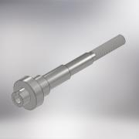 | TALAŞLI İMALAT | 1 | 1 | BKM-T14 | MİL (BÜYÜK KOPYA MAKİNSI) | 0
19 | BKM-T04 | 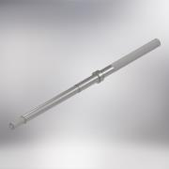 | TALAŞLI İMALAT | 1 | 1 | BKM-T04 | MİL (BUYUK KOPYA MAKİNASI) | 0
20 | BKM-T12 | 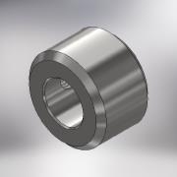 | TALAŞLI İMALAT | 1 | 1 | BKM-T12 | SOMUN (ÖZEL) BUYUK KOPYA MAKİNASI | 0
21 | BKM-ST04 | 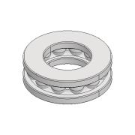 | STANDART | 1 | 1 | BKM-ST04 | TEK YÖNLÜ EKSENEL BİLYELİ RULMAN (51102) | 0
22 | BKM-ST05 | 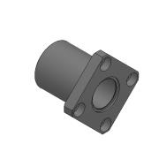 | STANDART | 1 | 1 | BKM-ST05 | LİNEER RULMAN (LMEK-16UU) | 0
23 | ISO 4762 - M4 x 10 |  | Purchased | 6 | 6 | IM0410 | IMBUS CİVATA (M4x10)
24 | BKM-T18 | 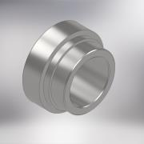 | TALAŞLI İMALAT | 2 | 2 | BKM-T18 | YATAK MESAFE BURCU (BUYUK KOPYA MAKINASI) | 0
25 | BK-450-SP-11 | 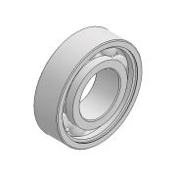 | STANDART | 6 | 6 | BK-450-SP-11 | RULMAN (6002)
26 | DIN 472 - 32 x 1,2 | 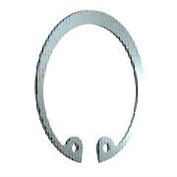 | STANDART | 4 | 4 | SK1,232 | EMNİYET SEGMANI (32x1.2)
27 | BKM-T24 | 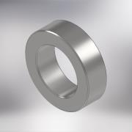 | TALAŞLI İMALAT | 1 | 1 | BKM-T24 | MESAFE RONDELASI (BUYUK KOPYA MAKINASI) | 0
28 | BKM-T20 | 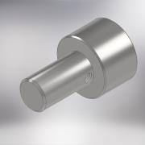 | TALAŞLI İMALAT | 2 | 2 | BKM-T20 | DAYAMA PIMI (BUYUK KOPYA MAINASI) | 0
29 | BKM-T21 | 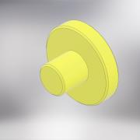 | TALAŞLI İMALAT | 2 | 2 | BKM-T21 | DAYAMA KESAMITI (BUYUK KOPYA MAKINASI) | 0
30 | BKM-SP06 | 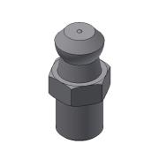 | STANDART | 2 | 2 | BKM-SP06 | GRESÖRLÜK (M6) | 0
31 | BKM-SP07 | 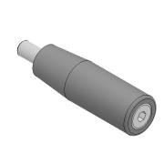 | STANDART | 1 | 1 | BKM-SP07 | TUTAMAK (M10) | 0
32 | DIN 471 - 15x1 | 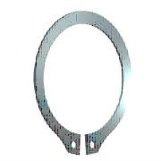 | STANDART | 1 | 1 | SK1,015 | EMNİYET SEGMANI (15x1)
33 | ISO 4032 - M12 |  | STANDART | 2 | 2 | SM12 | SOMUN (M12)
34 | ISO 4017 - M12 x 90 |  | STANDART | 1 | 1 | CV1290 | AKB CİVATA (M12x90)
35 | DIN 916 - M8 x 20 | 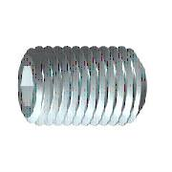 | STANDART | 2 | 2 | ST0820 | SETSKUR (M8x20)
36 | ISO 4762 - M5 x 16 |  | STANDART | 14 | 14 | IM0516 | İMBUS CİVATA (M5x16)
37 | BKM-T36 | 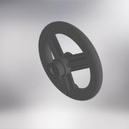 | STANDART + TALAŞLI İMALAT | 1 | 1 | BKM-T36 | BAKALIT KOL (Q125) BUYUK KOPYA MAKINASI | 0
38 | BKM-T38 |  | STANDART + TALAŞLI İMALAT | 1 | 1 | BKM-T38 | BAKALIT KOL (Q125) BUYUK KOPYA MAKINASI | 0
39 | DIN 916 - M8 x 8 |  | STANDART | 1 | 1 | ST0808 | SETSKUR (M8x8)
40 | DIN 916 - M3 x 10 |  | STANDART | 2 | 2 | ST0310 | SETSKUR (M3x10)
41 | BKM-T13 | 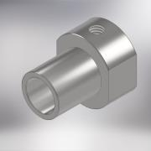 | TALAŞLI İMALAT | 1 | 1 | BKM-T13 | MIL MESAFE BURCU
42 | DIN 916 - M6 x 8 |  | STANDART | 2 | 2 | ST0608 | SETSKUR (M6x8)
43 | DIN 916 - M3 x 12 |  | STANDART | 1 | 1 | ST0312 | SETSKUR (M3x12)
44 | BKM-02K | 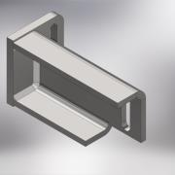 | KAYNAKLI İMALAT | 1 | 1 | BKM-02K | TAKOZ BAGLANTI AYAGI | 0
44.1 | BKO-S03 | 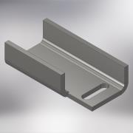 | SAC KESİM + KIVRIM | 1 | 1 | BKO-S03 | AYAK ''U'' SACI | 0
44.2 | BKO-S10 | 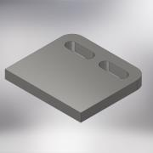 | SAC KESİM | 1 | 1 | BKO-S10 | AYAK BAGLANTI SACI | 0
45 | DIN 125 - A 8,4 |  | STANDART | 20 | 20 | PLN08 | DÜZ RONDELA (M8)
46 | ISO 4762 - M8 x 25 |  | STANDART | 6 | 6 | IM0825 | İMBUS CİVATA (M8x25)
47 | DIN 1587 - M8 | 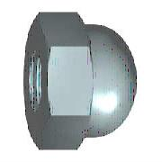 | STANDART | 2 | 2 | SS08 | ŞAPKALI SOMUN (M8)
48 | BKM-T16 | 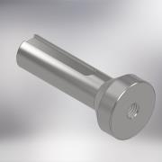 | TALAŞLI İMALAT | 1 | 1 | BKM-T16 | DIVIZOR MILI (BUYUK KOPYA MAKINASI) | 0
49 | BKM-T15 | 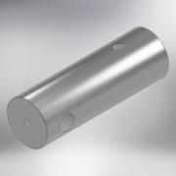 | TALAŞLI İMALAT | 1 | 1 | BKM-T15 | DIVIZOR GOVDESI (BUYUK KOPYA MAKINESI) | 0
50 | BKM-T17 | 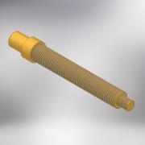 | TALAŞLI İMALAT | 1 | 1 | BKM-T17 | DIVIZOR VIDALI MILI (BUYUK KOPYA MAKINASI) | 0
51 | BKM-T33 | 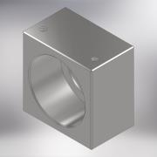 | TALAŞLI İMALAT | 1 | 1 | BKM-T33 | DIVIZOR RULMAN YATAGI (BUYUK KOPYA MAKINASI) | 0
52 | BKM-T34 | 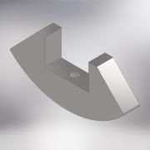 | TALAŞLI İMALAT | 1 | 1 | BKM-T34 | MASTAR OKUYUCU (BUYUK KOPYA MAKINASI) | 0
53 | IS 6761 - M8 x 20 | 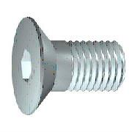 | STANDART | 1 | 1 | HV0820 | HAVŞA BAŞLI CİVATA (M8x20)
54 | BKM-SP08 | 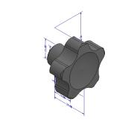 | STANDART | 1 | 1 | BKM-SP08 | PLASTIK SIKMA SOMUNU (M8) | 0
55 | BKM-SP09 | 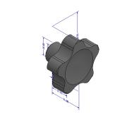 | STANDART | 2 | 2 | BKM-SP09 | PLASTIKSIKMA SOMUNU (M10)
56 | BKM-T30 | 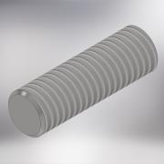 | TALAŞLI İMALAT | 1 | 1 | BKM-T30 | SAPLAMA M8 (OZEL) (BUYUK BILYA MAKINASI) | 0
57 | BKM-T31 | 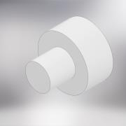 | TALAŞLI İMALAT | 1 | 1 | BKM-T31 | KESTAMIT PARÇA (BUYUK KOPYA MAKINASI) | 0
58 | BKM-T32 | 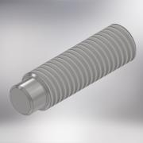 | TALAŞLI İMALAT | 1 | 1 | BKM-T32 | VIDALI PIM (BUYUK KOPYA MAKINASI) | 0
59 | BKM-SP10 | 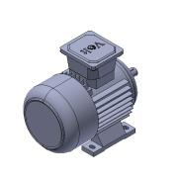 | STANDRT | 1 | 1 | BKM-SP10 | MOTOR (0.55KW - 2800 DEV/MIN - 220V) | 0
60 | ISO 4032 - M8 |  | STANDART | 12 | 12 | SM08 | SOMUN (M8)
61 | DIN 9021 - 8,4 |  | STANDART | 4 | 4 | PLL08 | DÜZ GENİŞ RONDELA (M8)
62 | BKO-S07 | 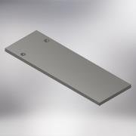 | SAC KESİM | 1 | 1 | BKO-S07 | STOP SACI | 0
63 | BKM-T35 | 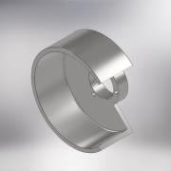 | TALAŞLI İMALAT | 1 | 1 | BKM-T35 | KESKI TASI MUHAFAZASI (BUYUK KOPYA MAKINASI) | 0
64 | BKM-T03 | 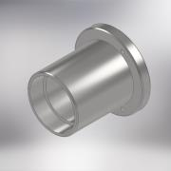 | TALAŞLI İMALAT | 1 | 1 | BKM-T03 | RULMAN YATAĞI (KOPYA MAKİNASI) | 0
65 | BKM-SP11 |  | STANDART | 2 | 2 | BKM-SP11 | RULMAN (6205) | 0
66 | BKM-T06 |  | TALAŞLI İMALAT | 1 | 1 | BKM-T06 | MİL (BUYUK KOPYA MAKİNASI) | 0
67 | DIN 471 - 25x1,2 |  | STANDART | 1 | 1 | SK1,225 | EMNYET SEGMANI (25x1.2)
68 | BKM-T07 |  | TALAŞLI İMALAT | 2 | 2 | BKM-T07 | RONDELA (BUYUK KOPYA MAKİNASI) | 0
69 | BKM-T11 |  | TALAŞLI İMALAT | 1 | 1 | BKM-T11 | SIKMA SOMUNU (BUYUK KOPYA MAKİNASI) | 0
70 | BKM-T19 |  | TALAŞLI İMALAT | 1 | 1 | BKM-T19 | KÖRÜK YATAĞI (BUYUK KOPYA MAKINASI) | 0
71 | KAUCUK KORUK |  | STANDART | 1 | 1 |  | KAUÇUK KÖRÜK
72 | BKO-S09 |  | SAC KESİM + KIVRIM | 1 | 1 | BKO-S09 | ELEKTRIK DOLABI BAĞLANTI SACI | 0
73 | DIN 125 - A 6,4 |  | STANDART | 8 | 8 | PLN06 | DÜZ RONDELA (M6)
74 | DIN 1587 - M6 |  | STANDART | 2 | 2 | SS06 | ŞAPKALI SOMUN (M6)
75 | ISO 4762 - M6 x 20 |  | STANDART | 6 | 6 | IM0620 | İMBUS CİVATA (M6x20)
76 | BKM-SP12 |  | STANDART | 2 | 2 | BKM-SP12 | TUTAMAK (M10) | 0
77 | BKM-T39 |  | PLEXI KESIM | 1 | 1 | BKM-T39 | KESICI TAS CAM KAPAGI (BUYUK KOPYA MAKINASI) | 0
78 | BKM-SP13 |  | STANDART | 1 | 1 | BKM-SP13 | PARLATICI SÜNGER
79 | DIN 6921 - M6 x 12 |  | STANDART | 2 | 2 | SC0612 | AKB FLANŞLI CİVATA (M6x12)
80 | BKM-T29 |  | TALAŞLI İMALAT | 1 | 1 | BKM-T29 | KAMA (6x6x38mm) BUYUK KOPYA MAKINASI | 0
81 | BKM-T40 |  | TALAŞLI İMALAT | 2 | 2 | BKM-T40 | KASNAK (MOTO / MIL) BUYUK KOPYA MAKINAS | 0
82 | BKM-03K |  | KAYNAKLI İMALAT | 1 | 1 | BKM-03K | KAYIŞ MUHAFAZASI | 0
82.1 | BKO-S04 |  | SAC KESİM + KIVRIM | 1 | 1 | BKO-S04 | MUHAFAZA KUŞAK SACI | 0
82.2 | BKO-S06 |  | SAC KESİM | 1 | 1 | BKO-S06 | KAYIS MUHAFAZA ON SACI | 0
83 | ISO 4017 - M8 x 60 |  | STANDART | 4 | 4 | CV0860 | AKB CİVATA (M8x60)
84 | DIN 125 - A 5,3 |  | STANDART | 7 | 7 | PLN05 | DÜZ RONDELA (M5)
85 | ISO 4762 - M5 x 10 |  | STANDART | 4 | 4 | IM0510 | İMBUS CİVATA (M5x10)
86 | BKM-T41 |  | TALAŞLI İMALAT | 1 | 1 | BKM-T41 | KESKI TASI MIL YATAGI (BUYUK KOPYA MAKINASI) | 0
87 | BKO-S05 |  | SAC KESİM | 1 | 1 | BKO-S05 | DÖKMÜM GÖVDE KAPAĞI | 0
88 | DIN 916 - M8 x 12 |  | STANDART | 2 | 2 | ST0812 | SETSKUR (M8x12)
89 | BKM-T27 |  | TALAŞLI İMALAT | 1 | 1 | BKM-T27 | SU BAĞLANTISI (BUYUK KOPYA MAKINASI) | 0
90 | BKM-SP14 |  | STANDART | 1 | 1 | BKM-SP14 | HORTUM MARPUCU (SARI) 1/4" | 0
91 | BKM-SP15 |  | STANDART | 1 | 1 | BKM-SP15 | MİNİ VANA (1/4'') | 0
92 | BKM-SP18 |  | STANDART | 1 | 1 | BKM-SP18 | YAĞLAMA HORTUM MRPUCU (1/4'') | 0
93 | BK-SP16 |  | STANDART | 1 | 1 | BK-SP16 | YAĞLAMA HORTUMU
94 | BKM-SP19 |  | STANDART | 4 | 4 | BKM-SP19 | TİTREŞİM TAKOZU
95 | BKM-SP20 |  | STANDART | 2 | 2 | BKM-SP20 | V KAYIS (9.5-650mm) | 0
96 | DIN 916 - M6 x 6 |  | STANDART | 2 | 2 | ST0606 | SETSKUR (M6x6)
97 | ISO 4762 - M6 x 30 |  | STANDART | 2 | 2 | IM0630 | İMBUS CİVATA (M6x30)
98 | BKM-SP21 |  | STANDART | 2 | 2 | BKM-SP21 | YAG KECESI (40x30x7) | 0
99 | BKM-SP23 |  | ELEKTRİK MONTAJI | 1 | 1 | BKM-SP23 | ELEKTRİK DOLABI (PLASTIK) | 0
99.5 | IS 7483 - M5 x 6 |  | STANDART | 4 | 4 | YC0506 | MERCİMEKBAŞLI CİVATA
100 | BKM-SP22 |  | STANDART | 1 | 1 | BKM-SP22 | YAG KECESI (52x30x10) | 0
101 | BKM-SP24 |  | STANDART | 2 | 2 | BKM-SP24 | RULMAN (51204) | 0

